Product Info①
2022-10-18
Specification Sheet / Product Information

Company Number |  | （事務局にて記載するため記載不要です）
Company Name |  | （出品者会社名を記載下さい）
Product name* |  | 例） SENBEIではなくRice Cracker
Manufacturer Name |  | （製造メーカー名を英語で記載下さい）
EXP DATE* |  | （賞味期限を英語で記載下さい） ※期間を記載ください（例．300 days）
Certification* |  |  |  |  |  | （←チェックをつけたものについて、 取得内容・取得時期を英語でこちらに記入願います）
 |  | → （ ） |  |  |  | （←取得内容・取得時期を英語でこちらに記入願います）
Domestic Wholesale Price* |  | （国内での卸価格を英語で記載下さい）
Domestic Retail Price* |  | （国内での小売価格を英語で記載下さい）
INGREDIENTS* | 日本語 |  |  |  | English |  | Ratio*
 | （原材料名を日本語で記載下さい） |  |  |  | （原材料名を英語で記載下さい）

 |  |  |  |  |  |  | TOTAL | 0.0%
Product Weight:*
 |  |  |  |  | Grams/Kilograms (例 500g x 12 cartons)
Cooking process:*
 |  |  | a) | Ready to eat
 |  |  | b) | Before eating must pass cooking process by (specify)
 |  |  |  |  | Boil 3 minutes before eat
Manufacturing process:
 | POTATOES RAW MATERIALS --> DESTONER --> STEAM PEELER --> CUTTING --> WASHING -->
 | --> BLANCHING --> FRYING --> FREEZING --> BAGGING --> METAL DETECTOR --> PACKING
①一括表示（裏面表示）データ、または写真を張り付けてください
②パッケージ写真、裏、表全部を張り付けてください
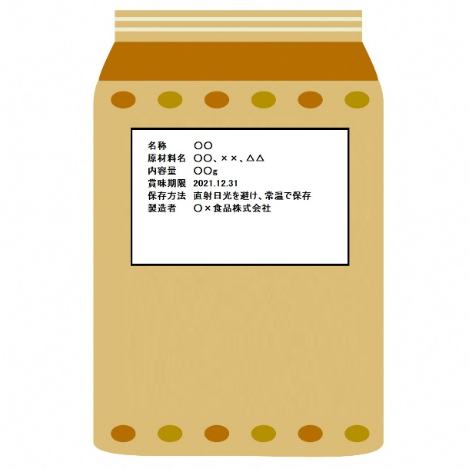 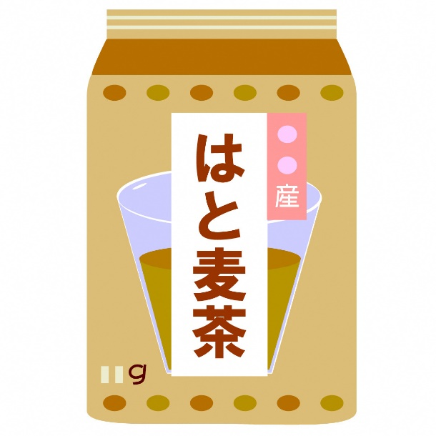

（例）

Product Info②
2022-10-18
Specification Sheet / Product Information

Company Number |  | （事務局にて記載するため記載不要です）
Company Name |  | （出品者会社名を記載下さい）
Product name* |  | 例） SENBEIではなくRice Cracker
Manufacturer Name |  | （製造メーカー名を英語で記載下さい）
EXP DATE* |  | （賞味期限を英語で記載下さい） ※期間を記載ください（例．300 days）
Certification* |  |  |  |  |  | （←チェックをつけたものについて、 取得内容・取得時期を英語でこちらに記入願います）
 |  | → （ ） |  |  |  | （←取得内容・取得時期を英語でこちらに記入願います）
Domestic Wholesale Price* |  | （国内での卸価格を英語で記載下さい）
Domestic Retail Price* |  | （国内での小売価格を英語で記載下さい）
INGREDIENTS* | 日本語 |  |  |  | English |  | Ratio*
 | （原材料名を日本語で記載下さい） |  |  |  | （原材料名を英語で記載下さい）

 |  |  |  |  |  |  | TOTAL | 0.0%
Product Weight:*
 |  |  |  |  | Grams/Kilograms (例 500g x 12 cartons)
Cooking process:*
 |  |  | a) | Ready to eat
 |  |  | b) | Before eating must pass cooking process by (specify)
 |  |  |  |  | Boil 3 minutes before eat
Manufacturing process:
 | POTATOES RAW MATERIALS --> DESTONER --> STEAM PEELER --> CUTTING --> WASHING -->
 | --> BLANCHING --> FRYING --> FREEZING --> BAGGING --> METAL DETECTOR --> PACKING
①一括表示（裏面表示）データ、または写真を張り付けてください
②パッケージ写真、裏、表全部を張り付けてください

（例）

Product Info③
2022-10-18
Specification Sheet / Product Information

Company Number |  | （事務局にて記載するため記載不要です）
Company Name |  | （出品者会社名を記載下さい）
Product name* |  | 例） SENBEIではなくRice Cracker
Manufacturer Name |  | （製造メーカー名を英語で記載下さい）
EXP DATE* |  | （賞味期限を英語で記載下さい） ※期間を記載ください（例．300 days）
Certification* |  |  |  |  |  | （←チェックをつけたものについて、 取得内容・取得時期を英語でこちらに記入願います）
 |  | → （ ） |  |  |  | （←取得内容・取得時期を英語でこちらに記入願います）
Domestic Wholesale Price* |  | （国内での卸価格を英語で記載下さい）
Domestic Retail Price* |  | （国内での小売価格を英語で記載下さい）
INGREDIENTS* | 日本語 |  |  |  | English |  | Ratio*
 | （原材料名を日本語で記載下さい） |  |  |  | （原材料名を英語で記載下さい）

 |  |  |  |  |  |  | TOTAL | 0.0%
Product Weight:*
 |  |  |  |  | Grams/Kilograms (例 500g x 12 cartons)
Cooking process:*
 |  |  | a) | Ready to eat
 |  |  | b) | Before eating must pass cooking process by (specify)
 |  |  |  |  | Boil 3 minutes before eat
Manufacturing process:
 | POTATOES RAW MATERIALS --> DESTONER --> STEAM PEELER --> CUTTING --> WASHING -->
 | --> BLANCHING --> FRYING --> FREEZING --> BAGGING --> METAL DETECTOR --> PACKING
①一括表示（裏面表示）データ、または写真を張り付けてください
②パッケージ写真、裏、表全部を張り付けてください

（例）

